mvc
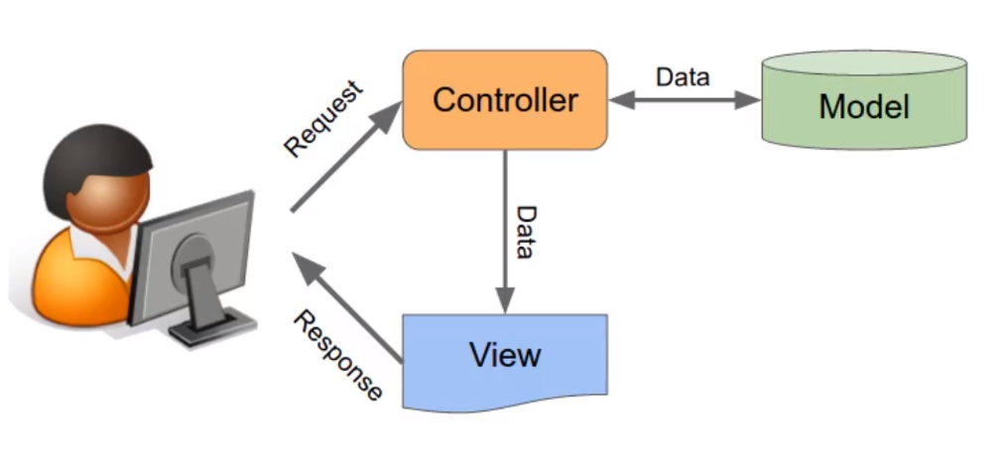

構成
 | build-php-mvc-framework
 |  | App |  | → | folder cho application, chứa các file của application. Đây là nơi chứa code cho application của mình(Controllers, Models, Views)
 |  |  | Controllers
 |  |  | Models
 |  |  | Views
 |  | Core |  | → | Nơi chứa code của Framework của mình(phần core của framework)
 |  | logs
 |  | public |  | → | folder này được public, là nơi public những file có thể access được để truy cập web. Nó là root của web, nơi controller sẽ trỏ đến,
 |  |  | index.php |  | chứa các file như css, image, js. Ưu điểm lớn nhấtcủa framework đó là code của framework và application gồm có cả DB password ko nằm nằm public nên ko access được nên sẽ bảo mật hơn
 |  | vendor |  | → | Nơi chứa những code, thư viện của bên thứ 3(third-party)
 |  |  |  | → | Cần phải config web server để root ko phải là build-php-mvc-framework/ mà phải là public/

 | xampp\apache\conf\extra\httpd-vhosts.conf
 | <VirtualHost *:80>
 | ServerAdmin localhost
 | DocumentRoot "C:/xampp/htdocs/build-php-mvc-framework/public"
 | ServerName localhost
 | ErrorLog "logs/localhost-error.log"
 | CustomLog "logs/localhost-access.log" common
 | </VirtualHost>

 | build-php-mvc-framework\public\index.php
 | <?php

 | echo 'Hello from the public folder!';

Check browser

